Kalkulator
Budgetkalkulator |  |  |  |  |  | 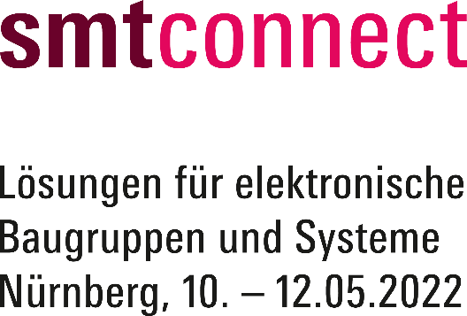
Der Messekalkulator ist lediglich eine unverbindliche Kostenübersicht. Der Endpreis kann naturgemäß keine individuellen und messespezifischen Besonderheiten berücksichtigen. Änderungen aus aktuellem Anlass bleiben vorbehalten. Bitte beachten Sie, dass es sich lediglich um eine Auswahl an Serviceleistungen handelt. Weitere Informationen finden Sie auf unserer Homepage smtconnect.com. Wir beraten Sie gerne.

Standfläche (Normalpreise)

 | 0 | m² | Reihenstand | (1 Seite offen | Mindestgröße 15 m² | 218,00 EUR/m²) | 0.00 €

 | 0 | m² | Eckstand | (2 Seiten offen | Mindestgröße 15 m² | 237,00 EUR/m²) | 0.00 € | Bitte geben Sie die gewünschte Standgröße in das Feld für die bevorzugte Standart ein. Die AUMA-Gebühr wird automatisch berechnet.

 | 0 | m² | Kopfstand | (3 Seiten offen | Mindestgröße 15 m² | 242,00 EUR/m²) | 0.00 €
Zur Online Anmeldung
 | 0 | m² | Blockstand | (4 Seiten offen | Mindestgröße 15 m² | 247,00 EUR/m²) | 0.00 €

Servicepakete (Normalpreise)

Ausstattungsdetails Kombipakete
Kombipakete Basis oder Premium

 | 0 | m² | Basic | (355,00 EUR/m² inkl. Standbau) | 0.00 €

 | 0 | m² | Premium | (405,00 EUR/m² inkl. Standbau) | 0.00 € | Bei Buchung eines Standpaketes tragen Sie die m²-Zahl bitte in das entsprechende Feld ein. Bitte beachten Sie, dass für manche Standpakete bestimmte Größenanforderungen der Standfläche gelten.

Sonderaktionsflächen

Mehr Details zum EMS Park
 | 0 | m² | EMS Park | 6 m² Standfläche inkl. Standbau für EUR 3.100,00 9 m² Standfläche inkl. Standbau für EUR 4.350,00 12 m² Standfläche inkl. Standbau für EUR 5.700,00 15 m² Standfläche inkl. Standbau für EUR 7.150,00 18 m² Standfläche inkl. Standbau für EUR 8.500,00 21 m² Standfläche inkl. Standbau für EUR 9.700,00 | 0.00 €

Mehr Details zu
PCB meets Components
 | 0 | m² | PCB meets Components | 6 m² Standfläche inkl. Standbau für EUR 3.050,00 9 m² Standfläche inkl. Standbau für EUR 4.300,00 12 m² Standfläche inkl. Standbau für EUR 5.650,00 15 m² Standfläche inkl. Standbau für EUR 7.100,00 18 m² Standfläche inkl. Standbau für EUR 8.450,00 21 m² Standfläche inkl. Standbau für EUR 9.750,00 | 0.00 €

AUMA-Gebühr

 | 0 | x | AUMA-Gebühr | (0,60 EUR/m²) | 0.00 € | Die AUMA-Gebühr wird automatisch berechnet.

Marketingpauschale

 | 1 | x | Marketingpauschale | (obligatorisch 490,00 EUR/Aussteller) | 490.00 € | Näheres zur Marketingpauschale finden Sie im Online Anmeldeformular

GESAMTSUMME |  |  |  |  | 490.00 € | zzgl. USt. (19%)

